Rúbrica


Curso: Servicios Web Evaluación Parcial

Nombre y Apellidos: |  |  | Nota:

Fecha: | 2023-12-15 |  | Ciclo

Evidencia: | Pegar su caso de estudio y modelo de dominio trabajado en clases

Criterios | Nivel 4 (Excelente) | Nivel 3 (Bueno) | Nivel 2 (Suficiente) | Nivel 1 (Insuficiente)
Comprensión Teórica (Preguntas 1-10) | Muestra un dominio excepcional de los conceptos teóricos y puede aplicarlos de manera innovadora en contextos complejos. | Comprende y aplica los conceptos teóricos correctamente en situaciones prácticas relevantes. | una comprensión básica y aplica los conceptos teóricos de manera adecuada. | Exhibe una comprensión mínima de los conceptos teóricos sin aplicarlos efectivamente.
 | Puntos: 4 | Puntos: 3 | Puntos: 2 | Puntos: 1
Aplicación Práctica (Preguntas 11-13) | Analiza y aplica el caso de estudio a un escenario real de manera integral y con detalle excepcional | Relaciona el caso de estudio con un escenario real de forma adecuada, aunque con menos detalle. | Describe un escenario real de manera superficial basándose en el caso de estudio. | No logra vincular el caso de estudio con un escenario real de manera efectiva.
 | Puntos: 4 | Puntos: 3 | Puntos: 2 | Puntos: 1
Análisis de Requisitos (Pregunta 14) | Realiza un análisis de requisitos exhaustivo y detallado, empleando diversas herramientas de manera efectiva. | Efectúa un análisis de requisitos correcto, utilizando herramientas de manera adecuada. | Realiza un análisis de requisitos básico, con uso limitado de herramientas. | El análisis de requisitos es insuficiente o inapropiado.
 | Puntos: 3 | Puntos: 2.5 | Puntos: 1.5 | Puntos: 0.75
Desafíos y Objetivos (Pregunta 15) | Identifica y aborda de forma sobresaliente todos los desafíos y objetivos específicos. | Reconoce y trata la mayoría de los desafíos y objetivos de manera adecuada. | Identifica algunos desafíos y objetivos, pero la comprensión es superficial. | No identifica o aborda los desafíos y objetivos de forma satisfactoria.
 | Puntos: 3 | Puntos: 2.5 | Puntos: 1.5 | Puntos: 0.75
Modelo de Dominio (Preguntas 16-17) | Explica con gran detalle y precisión las entidades y relaciones en el modelo de dominio. | Proporciona una explicación adecuada de las entidades y relaciones del modelo de dominio. | Ofrece una explicación básica y general de las entidades y relaciones. | La explicación de las entidades y relaciones es insuficiente o inexacta.
 | Puntos: 3 | Puntos: 2.5 | Puntos: 1.5 | Puntos: 0.75
Requerimientos Funcionales y Casos de Uso (Preguntas 18-19) | con claridad los requisitos funcionales y desarrolla casos de uso que reflejan una comprensión profund | Describe los requisitos funcionales y los casos de uso de manera correcta y coherente. | algunos requisitos funcionales y casos de uso con detalles mínimos. | No lista adecuadamente los requisitos funcionales ni los casos de uso o lo hace de forma incorrecta.
 | Puntos: 3 | Puntos: 2.5 | Puntos: 1.5 | Puntos: 0.75
Puntos

1
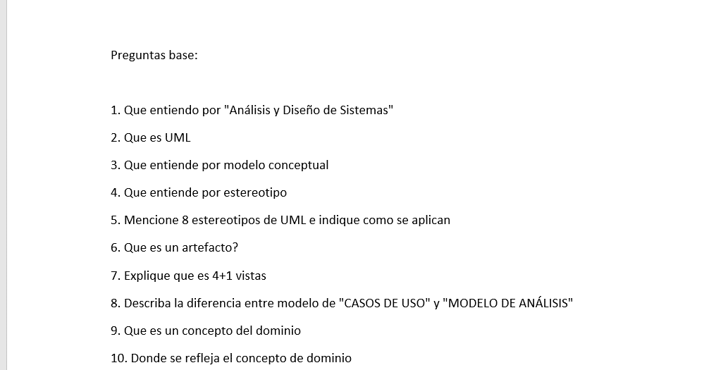

2
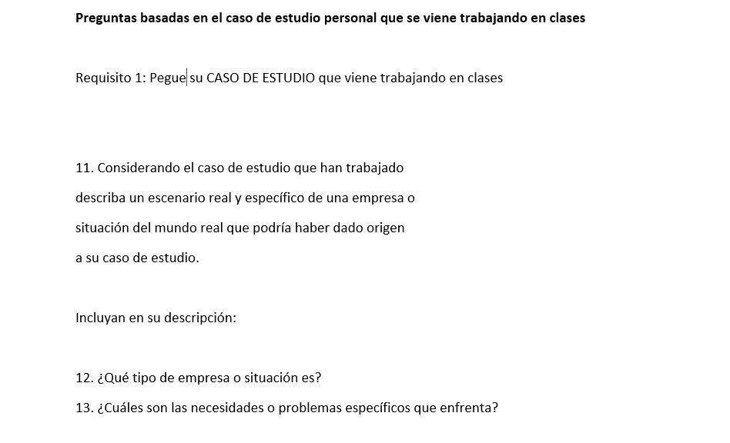

3
